상품제안서
LED 무드등 고리형 핸디 미니 휴대용 선풍기 FH180[인쇄무료] | 상품코드: F27321

 |  |  |  |  |  |  | 02-412-0044 | www.easy1.co.kr
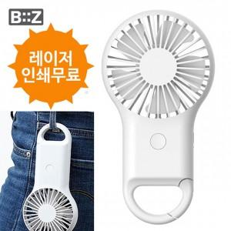

【상세/제작정보】 | <p><span style="font-size: 14pt;"><b>* 배송비- 한박스 100개 / 3000원(별도)</b></span></p>

【인쇄/포장옵션】 | 레이저 / 포장지포장

【공급단가】 | 수량 | 100~ | 300~ | 500~ | 1,000~ | 3,000~
*VAT별도 | 단가 | 4,750원 | 4,670원 | 4,560원 | 4,440원 | 4,370원

【상품 URL】 | https://dev.easy1.co.kr:443/src/goods_detail.php?gdno=27321

